Додаток №1 Форма пропозиції
Додаток №1 до Запиту_2784_SP
Форма цінової пропозиції
(Назва Учасника), надає свою пропозицію щодо участі у закупівлі Меблів для Громадського Центру в м. Вінниця
Відомості про підприємство |  |  | Повне найменування учасника – суб’єкта господарювання
 |  |  | Ідентифікаційний код за ЄДРПОУ або реєстраційний номер облікової картки платника податків
 |  |  | Реквізити (адреса - юридична та фактична, телефон, факс, телефон для контактів, e-mail, розрахунковий рахунок)
Відомості про особу (осіб), які уповноважені представляти інтереси Учасника |  |  | (Прізвище, ім’я, по батькові, посада, контактний телефон)
Додаткова інформація: Вартість пропозиції учасника включає розвантаження, підйом на другий поверх, збірка, встановлення, прибирання сміття його утилізацію за адресою: м. Вінниця (точна адреса буде надана переможцю закупівлі під час підписання договору). Ліфт відсутній. Всі описи наведені у даній специфікації є прикладами функціональних та якісних характеристик. Виконавець може запропонувати аналоги з характеристиками не нижче наведених. Товари, що поставляються, повинні відповідати вимогам якості. Учаснику необхідно вказати: модель, торгову марку, виробника та детально зазначати технічні характеристики продукції у відповідності до параметрів та вимог технічного опису даної таблиці та надати фото товару (візуалізацію). Всі товари мають відповідати реальним заявленим технічним характеристикам. У разі виявлення неякісного товару або такого, що не відповідає умовам договору, Учасник-переможець зобов’язаний замінити неякісний товар протягом 5 робочих днів з моменту виявлення неякісного товару на якісний без будь-якої додаткової оплати з боку замовника.

№ з/п | Запит** |  | Пропозиція |  | Кількість | Одиниця виміру | Ціна, за одиницю, (з урахуванням всіх податків і зборів) * | Вартість, грн., (з урахуванням всіх податків і зборів) *

 | Найменування та візуалізація | Технічні характеристики та опис | Вказати модель (торгову марку), виробника, параметри та характеристики, країну походження | Фото (візуалізація)
ЛОТ № 1
1 | 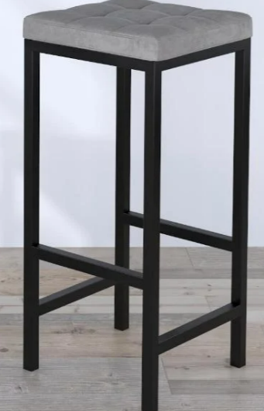 Барний стілець | Матеріал каркасу: метал; Колір: чорний; Оббивка: велюр; Колір: сірий; Наповнювач: поролон; Розмір: Довжина сидіння: 350мм; Ширина сидіння: 350 мм; Глибина сидіння: 350 мм; Висота:770 мм; Без спинки. |  |  | 10 | шт |  | 0.00
2 | 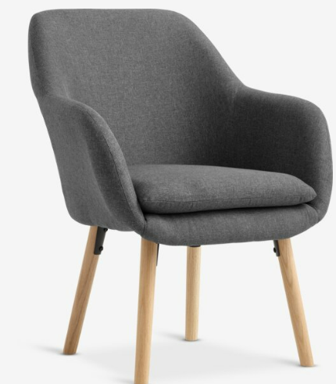 Крісло для відвідувачів UDSBJERG | Розмір: Ширина - 660 мм. Висота - 850 мм. Глибина - 680 мм. Колір - сірий. Сидіння: ППУ, фанера, поліестер, сталь. Спинка: ППУ, поліестер, сталь. Ніжка: масив дуба. Наповнення: поліестер, піноматеріал. поліуретанова піна, Густина піни: 20/25 кг/м³. Зносостійкисть тканини не менше 100000 циклів. Максимальне навантаження 120 кг Підлокітник: поліестер, піноматеріал: поліуретанова піна. Густина піни: 12 кг/м³ Допускається постачання еквівалентного товару, що не гірший за технічними та якісними характеристиками. |  |  | 2 | шт |  | 0.00
3 | 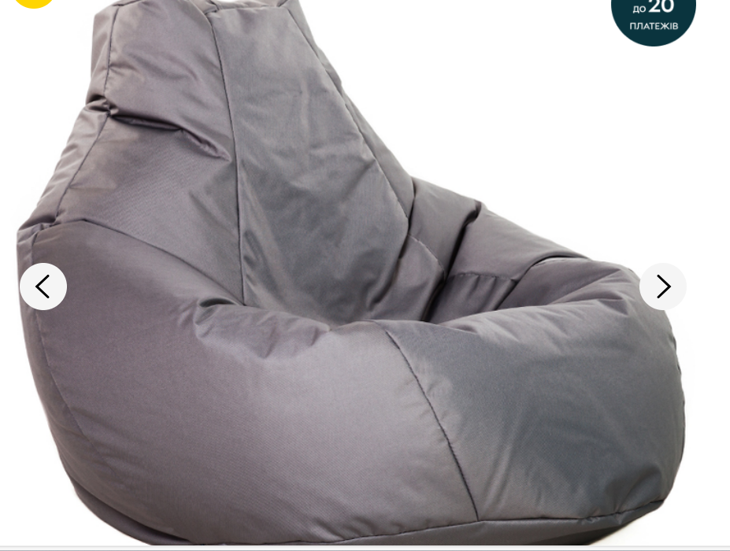 Крісло мішок | Розмір: до 1 000 x 950 x 800 мм. Наповнення: гранули пінополістиролу%. Матеріал: наметова тканина, подвійні шви ниткою Titan. Колір: сірий. |  |  | 8 | шт |  | 0.00
Всього вартість пропозиції по ЛОТ №1, грн* |  |  |  |  |  |  | 0.00
ЛОТ № 2
1 | 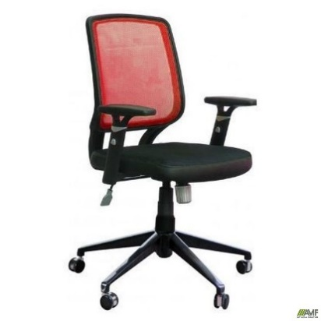 Робочий офісний стілець Онлайн Алюм | Матеріал оббивки сидіння: шкірзамінник, сітка Оббивки сидіння: шкірзамінник; Колір: чорний Матеріал оббивки спинки: Тканина сітка Колір оббивки спинки: Сітка червона Підлокітники: Пластикові Хрестовина: Алюмінієва Висота виробу: у нижньому положенні: 930 мм Висота виробу: у верхньому положенні: 1060 мм Ширина виробу: 630 мм ; Глибина виробу: 560 мм; Ширина сидіння: 480 мм; Глибина сидіння: 450 мм Висота сидіння в нижньому положенні: 480 мм Висота сидіння в верхньому положенні: 610 мм Висота спинки: 480 мм Висота підлокітників від сидіння: 180-240 мм Діаметр хрестовини: 680 мм Допускається постачання еквівалентного товару, що не гірший за технічними та якісними характеристиками. |  |  | 17 | шт |  | 0.00
2 | 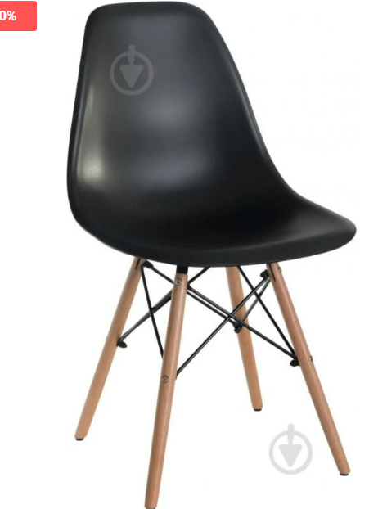 Стельць кухонний Aster RL Wood | Матеріал оббивки: Пластик. Колір оббивки: Чорний. Матеріал каркасу: Дерево Колір каркасу: Бук. Висота виробу: 830 мм; Ширина виробу: 460 мм; Глибина виробу: 520 мм Висота від підлоги до сидіння: 440 мм Висота спинки:430 мм; Ширина сидіння: 460 мм; Глибина сидіння: 400 мм. Максимальне навантаження на виріб: 120 кг. Вага виробу: 4,1 кг. Допускається постачання еквівалентного товару, що не гірший за технічними та якісними характеристиками. |  |  | 8 | шт |  | 0.00
3 | 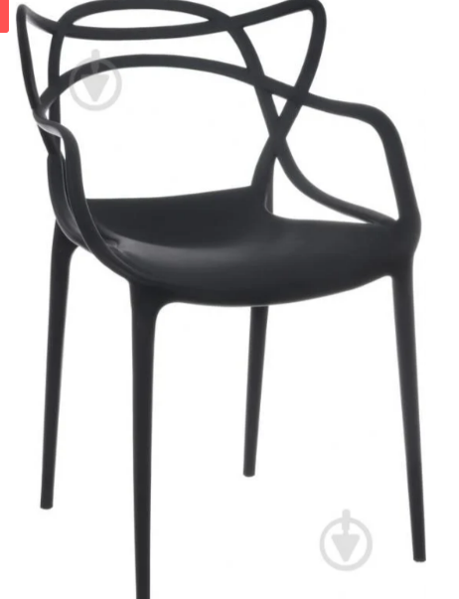 Стілець з підлокотниками Viti | Колір каркаса: чорний/червоний. Матеріал оббивки: пластик. Колір оббивки: чорний/червоний. Матеріал каркасу: пластик. Висота виробу: 820 мм. Ширина виробу: 540 мм. Глибина виробу: 570 мм. Висота від підлоги до сидіння: 460 мм. Висота спинки: 400 мм. Ширина сидіння: 460 мм. Глибина сидіння: 410 мм. Максимальне навантаження на виріб: 120 кг. Вага виробу: 4,1 кг Допускається постачання еквівалентного товару, що не гірший за технічними та якісними характеристиками. |  |  | 15 | шт |  | 0.00
4 | 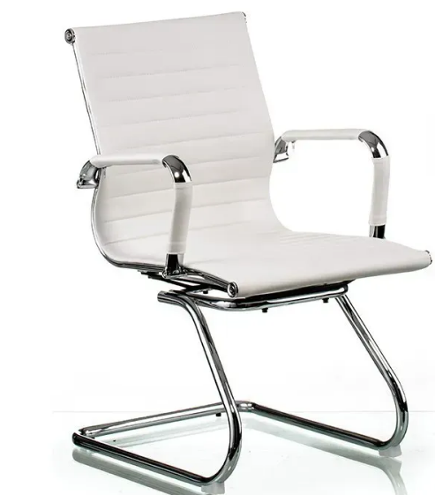 Конференц-кресло Крісло Special4You Solano Artleather | Колір: молочний. Материал обивки: Арткожа. Підлокітники: нерегульовані, матеріал — хромований метал, з чохлами з Арткожи. Хрестовина: хромований метал. Висота крісла: 90 см. Висота сидіння: 45 см. Висота спинки: 45 см. Ширина спинки: 45 см. Ширина сидіння: 47 см. Довжина сидіння: 45 см. Висота підлокітників: 67 см. Анатомічна посадка. Гранична вага 120 кг. Вага нетто 11,4 кг. Допускається постачання еквівалентного товару, що не гірший за технічними та якісними характеристиками. |  |  | 16 | шт |  | 0.00 | #VALUE!
5 | 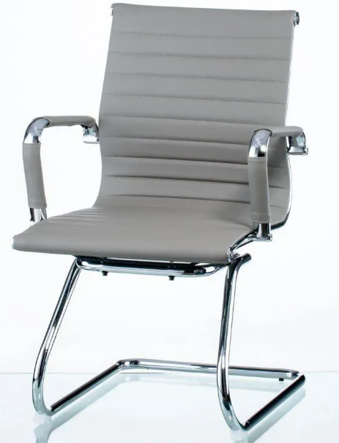 Конференц-кресло Крісло Special4You Solano Artleather | Колір: сірий. Материал обивки: Арткожа. Підлокітники: нерегульовані, матеріал — хромований метал, з чохлами з Арткожи. Хрестовина: хромований метал. Висота крісла: 90 см. Висота сидіння: 45 см. Висота спинки: 45 см. Ширина спинки: 45 см. Ширина сидіння: 47 см. Довжина сидіння: 45 см. Висота підлокітників: 67 см. Анатомічна посадка. Гранична вага: 120 кг. Вага нетто: 11,4 кг. Допускається постачання еквівалентного товару, що не гірший за технічними та якісними характеристиками. |  |  | 4 | шт |  | 0.00 | #VALUE!
6 | 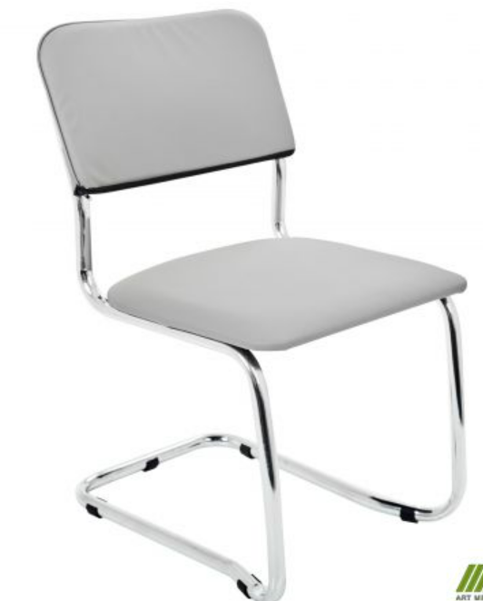 Стілець Квест хром | Колір каркаса: хром. Матеріал оббивки: шкірозамінник. Колір оббивки: шкірозамінник сірий. Висота виробу: 810 мм. Ширина виробу: 470 мм. Глибина виробу: 570 мм. Висота від підлоги до сидіння: 450 мм. Висота спинки: 360 мм. Ширина сидіння: 470 мм. Глибина сидіння: 440 мм. Максимальне навантаження на виріб: 120 кг. Вага виробу: 5 кг. Штабельованість: по 4 шт. Допускається постачання еквівалентного товару, що не гірший за технічними та якісними характеристиками. |  |  | 65 | шт |  | 0.00
Всього вартість пропозиції по ЛОТ №2, грн* |  |  |  |  |  |  | 0.00
* Товариство Червоного Хреста України є громадською неприбутковою організацією і просить надати максимальні знижки на товар, вказаний у ціновій пропозиції.
** Закупівля відбувається окремими лотами.
Пропозицію надати у форматі .pdf та у форматі Exel
ЛОТ №1 Умови оплати (прописати): _______ ( у % післяплата / передплата) Термін поставки (прописати): _______ ЛОТ №2 Умови оплати (прописати): _______ ( у % післяплата / передплата) Термін поставки (прописати): _______
Примітка: вартість одиниці продукції та загальну вартість пропозиції потрібно заповнювати у гривнях, зазначаючи цифрове значення, яке має не більше двох знаків після коми.
Ми погоджуємось, що всі витрати, пов’язані з пакуванням, доставкою товару, завантажувально-розвантажувальними роботами, здійснюються за рахунок Постачальника за наданою адресою: м. Вінниця (точна адреса буде надана переможцю закупівлі під час підписання Договору). Ми підтверджуємо, що при подачі пропозиції маємо всі запропоновані товари на складі Учасника і відвантаження можливе протягом узгодженого терміну поставки товарів.
Ми погоджуємося та ознайомлені з умовами типового Договору ТЧХУ (Додаток №2 до Запиту).
Ми погоджуємося з умовами, що Замовник має право розділити дану закупівлю між декількома постачальниками за умови наявності більш вигідних умов на різні позиції.
Ми погоджуємося з умовами, що Ви можете відхилити нашу чи всі надані пропозиції, та розуміємо, що Ви не обмежені у прийнятті будь-якої іншої пропозиції з більш вигідними для Вас умовами.
Ми погоджуємось зафіксувати цінову пропозицію протягом 90 календарних днів з моменту подачі.
Подаючи свою пропозицію ми підтверджуємо повну комплектацію та відповідність умовам зазначеним в Запиті.
Учасники повинні надсилати цінові пропозиції з підписом і печаткою (за наявності).

Керівник організації/ФОП:____________________________ ( ____________________)
МП підпис ПІБ

